상품제안서
[제이손]진공젓가락 2인수저세트 | 상품코드: S12739

 |  |  |  |  |  |  | 02-713-8555 | www.synergygift.co.kr
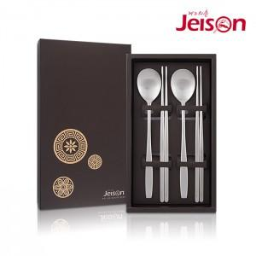

【상세/제작정보】 | 레이저 인쇄 100개이하 제작시 50,000원의 인쇄비가 추가됩니다. 케이스형압(돌출인쇄) 100개 이하 제작시 50,000원의 인쇄비가 추가됩니다.

【인쇄/포장옵션】 | 레이저 / 포장지포장

【공급단가】 | 수량 | 50~ | 100~ | 500~ | 1,000~ | 2,000~
*VAT별도 | 단가 | 12,320원 | 11,880원 | 11,440원 | 11,000원 | 10,560원

【상품 URL】 | https://www.synergygift.co.kr:443/src/goods_detail.php?gdno=3883

